Servidores
 | Proveedores de Servidores
 | SERVICIO |  | GoDaddy | SERVICIO |  | PROVEEDOR 2 | SERVICIO |  | PROVEEDOR 3
 | URL |  | https://www.godaddy.com/es/hosting/web-hosting | URL |  | https://donweb.com/es-co/web-hosting | URL |  | https://www.hostgator.co/web-hosting
 | 1 sitio web | 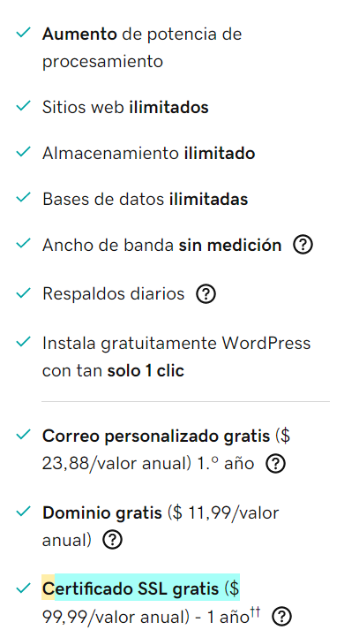 | x | 1 sitio web | 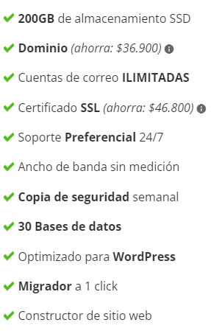 | x | 1 sitio web | 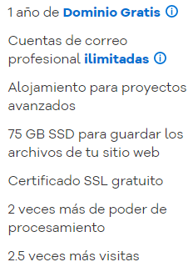 | x
 | 100 GB de almacenamiento |  | x | 100 GB de almacenamiento |  | x | 100 GB de almacenamiento
 | Ancho de banda sin medición |  | x | Ancho de banda sin medición |  | x | Ancho de banda sin medición
 | Correo comercial gratis |  | x | Correo comercial gratis |  | x | Correo comercial gratis |  | x
 | Dominio gratis con un plan anual |  | x | Dominio gratis con un plan anual |  | x | Dominio gratis con un plan anual |  | x
 | Total Servicios | 5 |  | Total Servicios | 5 |  | Total Servicios | 3
 | Valor Total x Mes: | $13,619 |  | Valor Total x Mes: | $ 11,500 |  | Valor Total x Mes: | $ 22,750

Resultado Final
 | MEJOR PROVEEDOR SERVIDOR
 | El mejor proveedor es 2

Equipos (PC)
 | Proveedores de Equipos PC
 | Caracteristicas del PC |  | PROVEEDOR 1 - Alkosto | Caracteristicas del PC |  | PROVEEDOR 2 - Falabella | Caracteristicas del PC |  | PROVEEDOR 3 - Éxito
 | 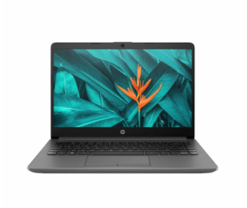 |  |  | 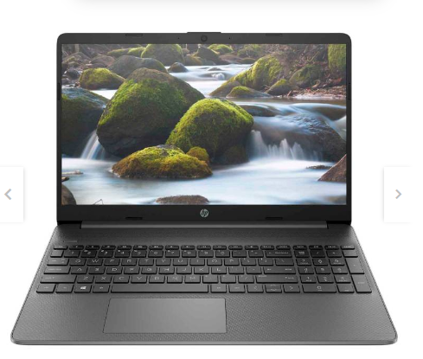 |  |  | 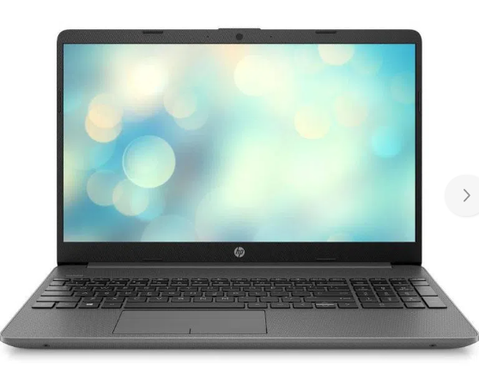
 | 1 procesador | 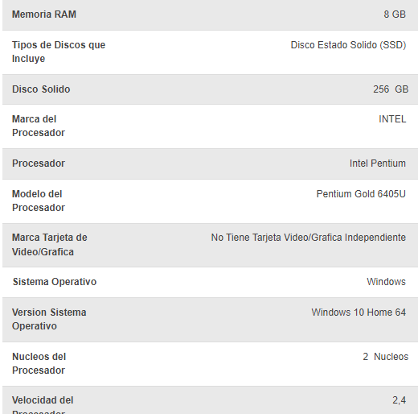 | x | 1 procesador | 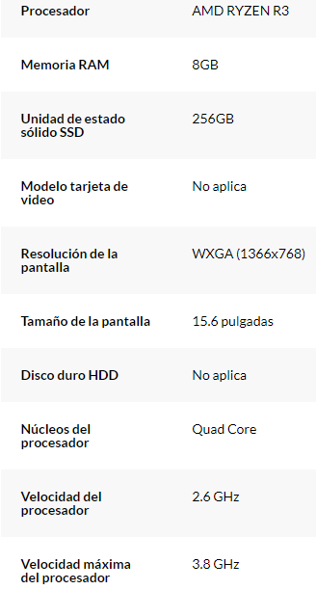 | x | 1 procesador | 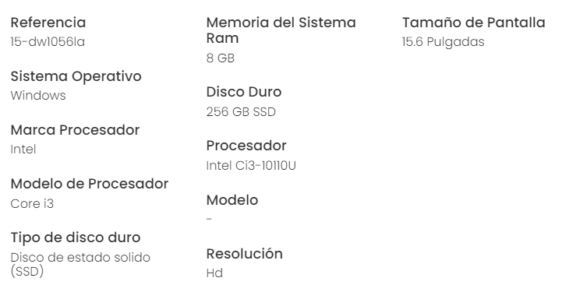 | x
 | 8 GB RAM Min |  | x | 8 GB RAM Min |  | x | 8 GB RAM Min |  | x
 | Sistema operativo: windows 10 |  | x | Sistema operativo: windows 10 |  | x | Sistema operativo: windows 10 |  | x
 | Almacenamiento: 256 GB Min |  | x | Almacenamiento: 256 GB Min |  | x | Almacenamiento: 256 GB Min |  | x
 | Garantia: 12 meses Min |  | x | Garantia: 12 meses Min |  | x | Garantia: 12 meses Min |  | x
 | Total Servicios | 5 |  | Total Servicios | 5 |  | Total Servicios | 5
 | Valor: | $ 1,200,000 |  | Valor: | $ 1,500,000 |  | Valor: | $ 1,350,000
Resultado Final

 | MEJOR PROVEEDOR EQUIPOS
 | El mejor proveedor es 2

